手順書
 | 実績報告の手順
納品後は「実績報告書」一式を道庁宛にお送りください。
内容審査後、御提出順に補助金を指定口座に入金いたします。
※納品後であれば、機器代金の支払完了前でも実績報告が可能です。
※実績報告が早ければ、補助金交付日も早くなります。
【最終締切】令和５年４月１０日
 | 実績報告の手順
 | 1 | ①から⑥の各シートの黄色セルに入力
 | 2 | ①から⑥の各シートを印刷
 | 3 | 印刷した①、④の様式に開設者の押印
 | 4 | ①から⑥の様式、添付書類１～４を道庁宛に送付

 | ○実績報告に必要となる書類は以下のとおりです

 | シート名 | 書類名称 | 様式番号等
□ | ① | 補助事業等実績報告書 | 保福第１号の２８号様式（第14条）
□ | ② | 事業実績書 | 保福第１の２号様式(第3条の2第2項､第5条第1項､第14条)
□ | ③ | 補助金等精算書 | 保福第１の３０号様式(第14条) | 本エクセルデータ
□ | ④ | 事業精算書 | 保福第１の３１号様式(第14条)
□ | ⑤ | 実績書 | （別記１号様式）在宅医療提供体制強化事業 「４ 訪問診療用ポータブル機器等整備事業」実績書
□ | ⑥ | 理由書 | 「入札」を実施していない場合
□ | 添付 書類１ | 納品書(写)
□ | 添付 書類２ | 請求書(写) | ※その他の代金とまとめて支払う場合など、金額が一致しない場合は、「（内○○○円）」など、補助金の対象となる機器代金を、余白に記載してください。
□ | 添付 書類３ | ポータブル機器の写真 ※カタログではなく院内で撮影したもの。 | 機器の所有を証明するために必要です。 納品された現物を撮影してください。

 | ○機器代金を支払済みの場合のみ次の書類を追加
□ | 添付 書類４ | 支払ったことがわかる書類 ・支払証拠書類のコピー等 | ・振込書の写し ・オンライン送金の場合 送金完了画面の写し 資金移動取引履歴を印刷したもの 等 ※その他の代金とまとめて支払う場合など、金額が一致しない場合は、「（内○○○円）」など、補助金の対象となる機器代金を、余白に記載してください。

①
 | 保福第１の２８号様式（第14条）

 | 補 助 事 業 等 実 績 報 告 書

 |  |  |  |  |  |  |  | 令和 | 5 | 年 |  | 月 | 日

 | 北海道知事 鈴木 直道 様

 |  |  |  |  |  | 住所

 |  |  |  | 補助事業者等

 |  |  |  |  |  | 氏名
 |  |  |  |  |  |  |  |  |  |  |  |  |  | 印

 | 事業（事務）名 |  | 令和４年度(2022年度)在宅医療提供体制強化事業 （訪問診療用ポータブル機器等整備事業）

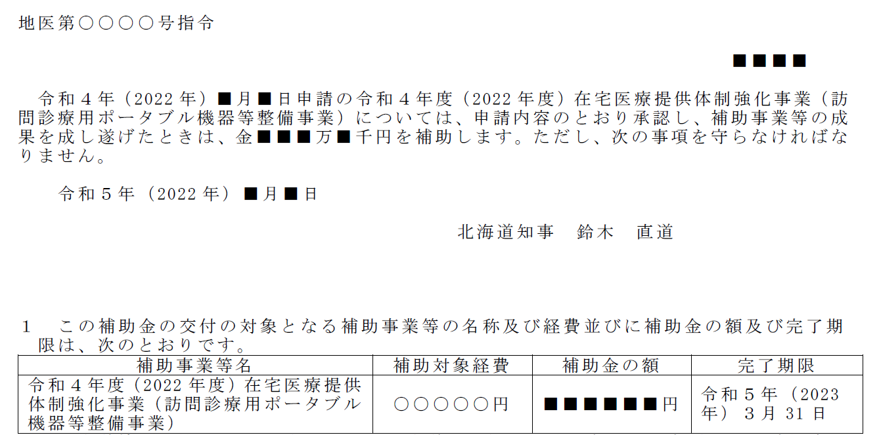
 | 令和 | 年 |  | 月 | 日 | 付け地医第 |  |  |  | 号指令で補助金等の交付の
決定を受けた上記の事業（事務）は、令和 |  |  |  |  |  |  |  | 年 | 月 |  | 日完了したので、関係
書類を添えて報告します。

 | 口座振替払の振込先銀行等の名称及び口座番号
 | 振込先銀行等の名称 |  |  |  |  |  | 口座番号
 |  |  |  |  |  |  | 普通

 |  |  |  |  |  |  | 当座

注 １ 「 年 月 日付け（記号）第 号指令」については、当初 の交付決定の年月日、番号を記載すること。 ２ 「口座振替払の振込先銀行等の名称及び口座番号」欄については、口座 振替払を希望する場合に記載すること。 ３ 補助事業等の期間が２年度以上にわたる場合で、道の会計年度が終了し たときに使用する場合は、この様式中「完了」とあるのを「執行」と訂正 して使用すること。

⑤
（別記１号様式）在宅医療提供体制強化事業「４ 訪問診療用ポータブル機器等整備事業」実績書
実施主体 | （名称）
 | （代表）

住 所 | 〒

連 絡 先 | （電話） |  |  | （担当者）
 | （FAX）
 | （mail）
令和４年度に提出済みの「事業計画書」から転記
※内容に変更がある場合、適宜変更してください。
医療機関が実施する場合 | 訪問診療を開始した （開始する）時期 |  |  | 年 |  | 月
 | 診療報酬上の在宅患者訪問診療料、往診料算定者数（実人数） |  | (a)前年度 |  |  | (b)事業実施年度 |  | (c)次年度
 |  | 在宅患者訪問診療料 |  |  | 人 |  | 人 |  | 人
 |  | （同一建物居住者）
 |  | 在宅患者訪問診療料 |  |  | 人 |  | 人 |  | 人
 | ※(b)(c)は見込み数を記入すること。 | （同一建物居住者以外）
 |  | 往診料 |  |  | 人 |  | 人 |  | 人
 |  | （(a)前年度が０人の場合）事業実施年度以降に算定を見込む理由

郡市医師会が実施する場合 | 法による | 要 （ 年 月 日許可） ・ 不要
 | 貸与業許可
 | 貸し出し対象
 | 機器
 | 費用徴収 | 有 ・ 無

 | 運営規定 | 有 ・ 無
単価、金額は税込額
（記載例）
事業実績 | 整備機器 | 銘柄・規格 |  | 員数 | 単価 |  | 金額 |  | 院内使用
 |  |  |  |  |  |  |  |  | 有 | 無

 |  |  |  |  |  |  |  |  | 有 | 無

 |  |  |  |  |  |  |  |  | 有 | 無

 |  |  |  |  |  |  |  |  | 有 | 無

機器が訪問診療に活用されていること、または、活用される予定であることを記載
（記載例）
機器の 使用状況 | ※機器ごとに、新規・更新の別、必要性を記載すること。院内使用が「有」の場合、訪問診療のための使用と比べた場合の頻度など、使用の具体的な態様を記載すること。

事業に要した経費の計 | 0円

（添付書類）整備機器のカタログ、見積書

⑥
【入札】を実施していない場合は、理由書が必要です。
交付要綱に定めるとおり、機器等購入に当たり「入札」を
実施する必要があります。
一方で、経営上の判断や各医療機関の規程等により、
やむを得ず入札を実施しない場合は、理由書の提出が必要です。

理由書

 | 令和 | 4 | 年 | 0 | 月 | 0 | 日

北海道知事 鈴木 直道 様

令和４年度在宅医療提供体制強化事業（訪問診療用ポータブル機器等整備事業）について、機器購入に当たり、入札を実施しなかった理由を下記のとおり報告します。
記

 |  |  |  |  |  | 以上

スケジュール
【スケジュール】
月 | 令和４年 |  |  |  |  |  |  |  |  | 令和５年
 | 4 | 5 | 6 | 7 | 8 | 9 | 10 | 11 | 12 | 1 | 2 | 3 | 4 | 5
①
補助金
内示書
③交付
決定通知書
⑤
補助金確定
通知書
⑥
補助金
支出
北海道 （地域医療課） |  |  |  |  |  |  |  |  |  |  |  |  |  |  | ⑤⑥は、実績報告書の提出時期と 連動します。 ④実績報告が早い順に入金します。
②交付
申請書
契約・納品期間（納期限は３月末）
契約日は内示後の日付
④実績報告書
納品後に随時提出
※最終４月１０日期限
補助申請者 （医療機関）

